현황
dao |  | svc | controller | view | 기능 |  |  | 순서
 |  |  |  |  | 전문가 | list
order |  |  |  |  | 첨삭 | view |  | 2 | ~자소서첨삭

 |  |  |  |  | 신청
item |  |  |  |  |  | list |  | 1
resume |  |  |  |  | 자소서첨삭 | view/edit
images |  |  |  |  |  | form

expert |  |  |  |  | 로그인 | login |  | 1
users |  |  |  |  | 회원가입 | sineup

 |  |  |  |  |  | list
 |  |  |  |  |  | view

message |  |  |  |  | 유저관리 |  |  | 2 | ~유저

codes |  |  |  |  |  |  |  | 1
log |  |  |  |  |  |  |  | 1

 | 민석
 | 유라
 | 현준 |  |  |  |  |  |  |  | > 완성하신다음 커밋
 | 슬기
 | 정민

 | 2017-09-20

프로젝트 틀 git에 추가
exerd 진행중

 | 2017-09-21 |  |  |  |  |  |  |  |  |  |  | 메모
 |  |  | 진행중 |  |  |  |  | 완료 |  |  |  | 유저등급 ? |  | <뭘로 관리?
민석 |  |  | resume, items vo,dao |  |  |  |  | git기능 파악 |  |  |  | 만약 코드테이블을 사용한다면 자료형을 변경해야 함
현준 |  |  | 회원가입 로그인 - | 뷰, ~~ dao |  |  |  |  |  |  |  | 임의로 정의한 숫자로 관리
슬기 |  |  | order vo, dao |  |  |  |  | mybatis 연결, 패키지, codes vo,dao
유라 |  |  | 이미지 vo dao 쿼리 기본
현하
 | 결과
민석 |  |  | item 쿼리 미완료 |  |  |  |  | resume, items vo 완료.
 |  |  |  |  |  |  |  | resume쿼리 완료.
현준 |  |  | 완성하신다음 커밋 |  |  |  |  | expert, users vo dao 완료.
 |  |  |  |  |  |  |  | impl 완료
 |  |  |  |  |  |  |  | 로그인페이지 이동할 수 있게 완료 -jsp
슬기 |  |  | orders 쿼리 미완료 |  |  |  |  | orders, codes vo 완료
 |  |  |  |  |  |  |  | codes 쿼리 완료 |  |  |  |  |  | 로그인, 회원가입 유효성검사
유라 |  |  | images dao 진행중 |  |  |  |  | images vo 완료
현하
 | 내일일정
dao, vo 완성
역할분담 토의

 | 2017-09-22
 |  |  | 진행중 |  |  |  |  | 완료
민석 |  |  | resume, items vo,dao |  |  |  |  | git기능 파악
현준 |  |  | 로그인, 회원가입 뷰까지, 유효성 검사
슬기 |  |  | order vo, dao |  |  |  |  | mybatis 연결, 패키지, codes vo,dao
유라 |  |  | 이미지 vo dao 쿼리 기본
현하
 | 결과
민석 |  |  | item 쿼리 미완료 |  |  |  |  | resume, items vo 완료.
 |  |  |  |  |  |  |  | resume쿼리 완료.
현준 |  |  | 완성하신다음 커밋 |  |  |  |  | expert, users vo dao 완료.
 |  |  |  |  |  |  |  | impl 완료
 |  |  |  |  |  |  |  | 로그인페이지 이동할 수 있게 완료 -jsp
슬기 |  |  | orders 쿼리 미완료 |  |  |  |  | orders, codes vo 완료
 |  |  |  |  |  |  |  | codes 쿼리 완료
유라 |  |  | images dao 진행중 |  |  |  |  | images vo 완료 |  |  |  | 다건조회, 단건조회, 저장, |  |  | 지금은 delete, update
현하
 | 내일일정
dao, vo 완성
역할분담 토의

 | 2017-09-28
 |  |  | 진행중 |  |  |  |  | 완료
민석 |  |  | 첨삭하기 기능
현준 |  |  | 회원탈퇴 기능 | 전문가 리스트 페이지 뷰
슬기 |  |  | 유저관리
유라 |  |  |  |  |  |  | 메인화면 |  |  |  | 메인화면 - 전문가 dao가 완성되면 추가 필요
정민
 | 결과
민석

현준

슬기

유라
정민

 | 이미지 저장경로: c://file

메인
로그인
자소서 리스트
전문가 페이지
의뢰 페이지
관리자 페이지

 |  |  |  |  |  |  |  |  |  |  |  | 뷰: 유라 | 백: 민석 |  | 뷰: 유라 | 백: 연결-현준 |  |  | 뷰: 슬기
자소서 뷰
전문가 뷰
QnA

회원가입
 |  |  |  |  |  |  |  |  |  |  |  | 뷰: 유라 | 백: 민석
자소서 작성
의뢰 신청

 |  |  |  |  |  |  |  |  |  | 뷰~ 백: 현준 |  | 뷰: 정민 | 뷰: 정민 예정
자소서 수정
첨삭 페이지
원본 페이지

 |  |  |  |  |  |  |  |  |  |  |  | ppt미리보기: ok
 |  |  |  |  |  |  |  |  |  |  |  | 엑셀다운 : no

 |  |  |  |  |  |  |  |  |  |  |  |  |  |  |  |  | 리스트

 |  |  |  |  |  |  |  |  |  |  |  |  |  |  |  |  | 글11111111111111111111111111111111111111111
 |  |  |  |  |  |  |  |  |  |  |  |  |  |  |  |  |  | ㄴ 답글 222222222222222222222222222222222222222222
 |  |  |  |  |  |  |  |  |  |  |  |  |  |  |  |  | 글11111111111111111111111111111111111111111
 |  |  |  |  |  |  |  |  |  |  |  |  |  |  |  |  | 글11111111111111111111111111111111111111111
 |  |  |  |  |  |  |  |  |  |  |  |  |  |  |  |  | 글11111111111111111111111111111111111111111

화면설계_자기소개서
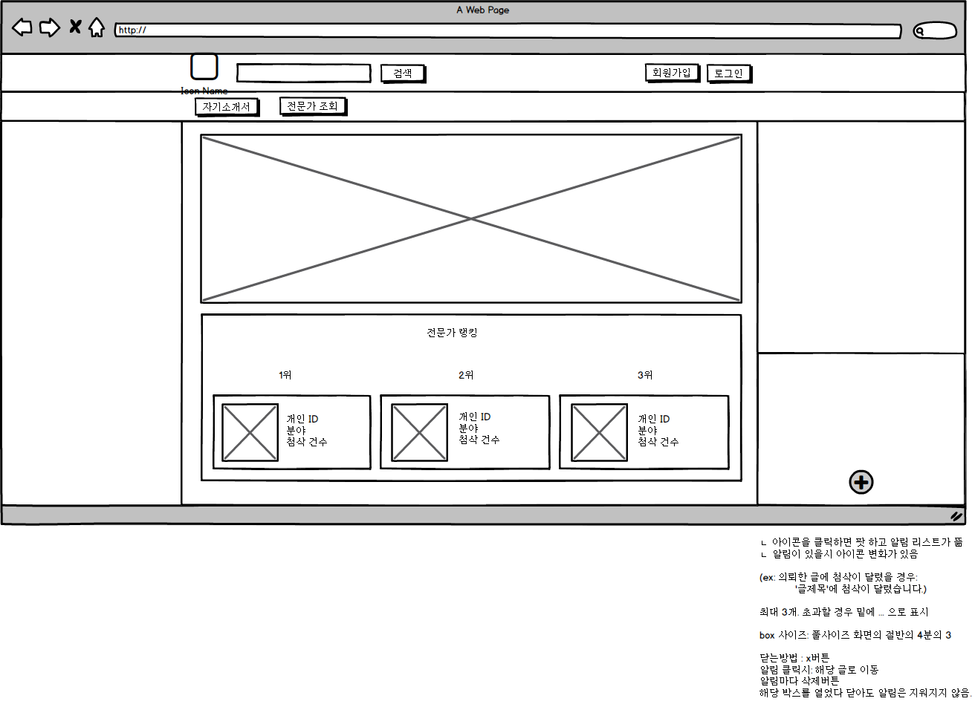
화면설계_자기소개서
화면설계_전문가첨삭
화면설계_로그인
화면설계_User
화면설계_Manager

자기소개서 작성 및 첨삭

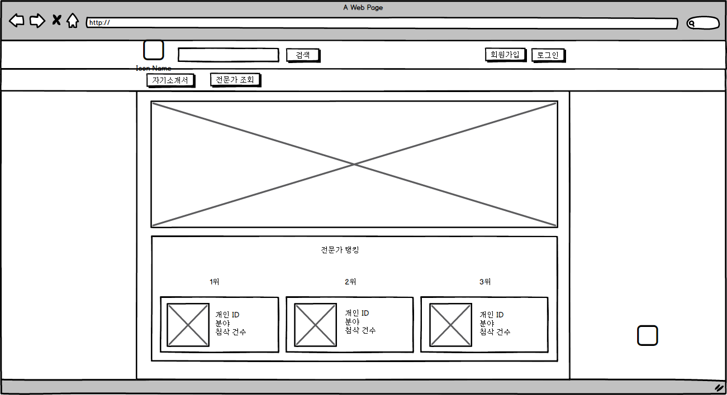

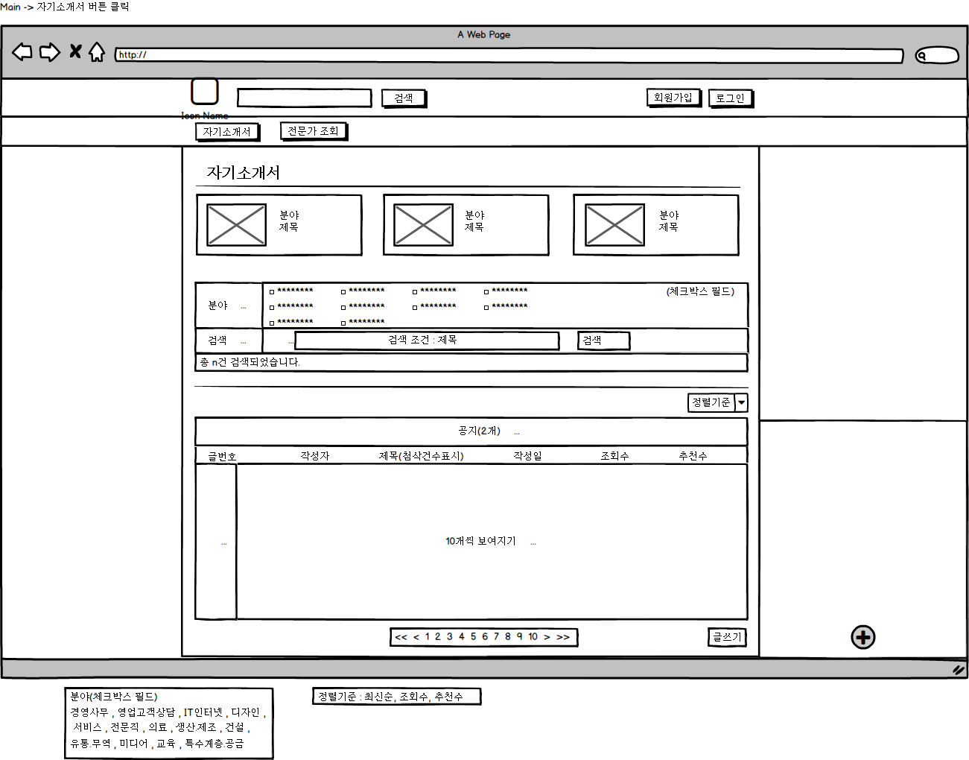

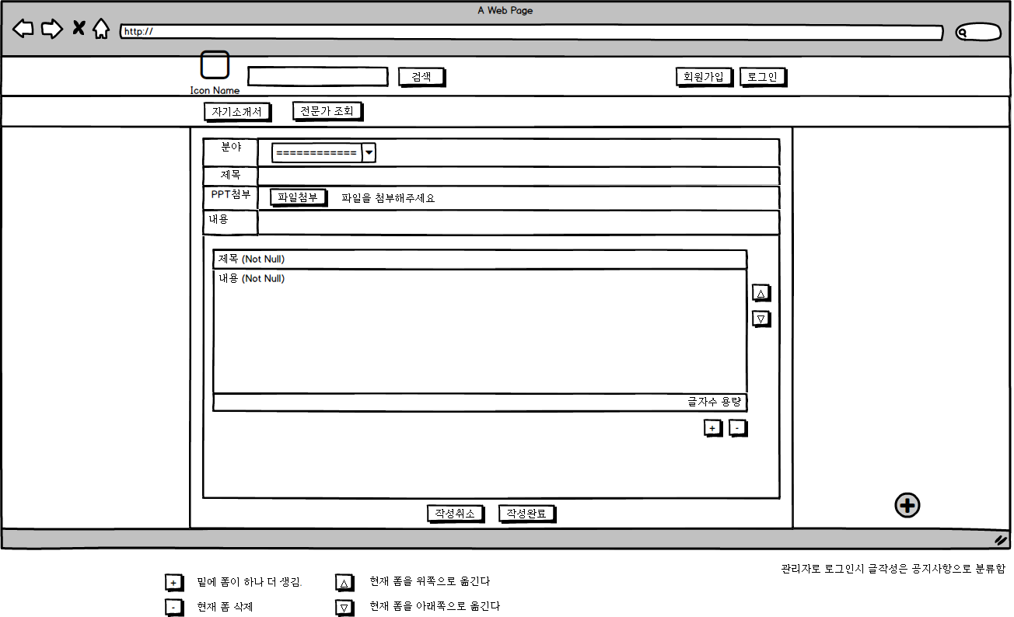
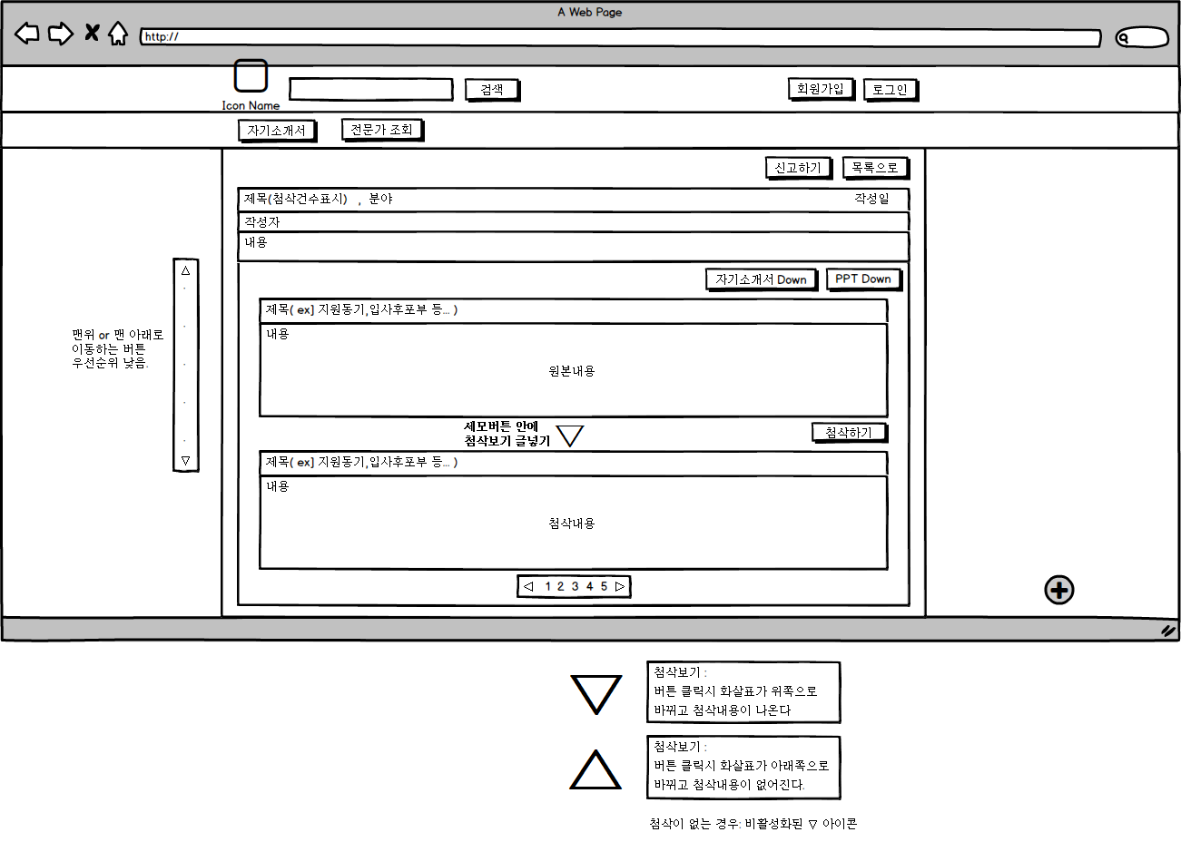

 | 수정: 동일한 페이지 사용. 단 작성완료 -> 수정완료로 텍스트 변경

화면설계_전문가첨삭
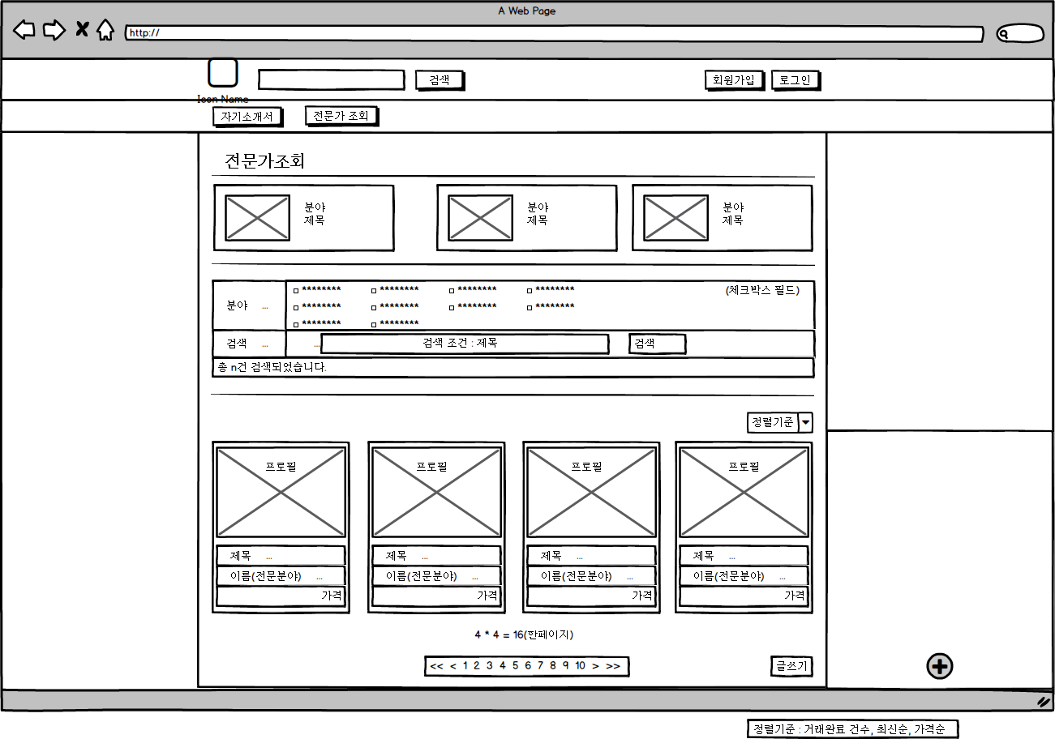
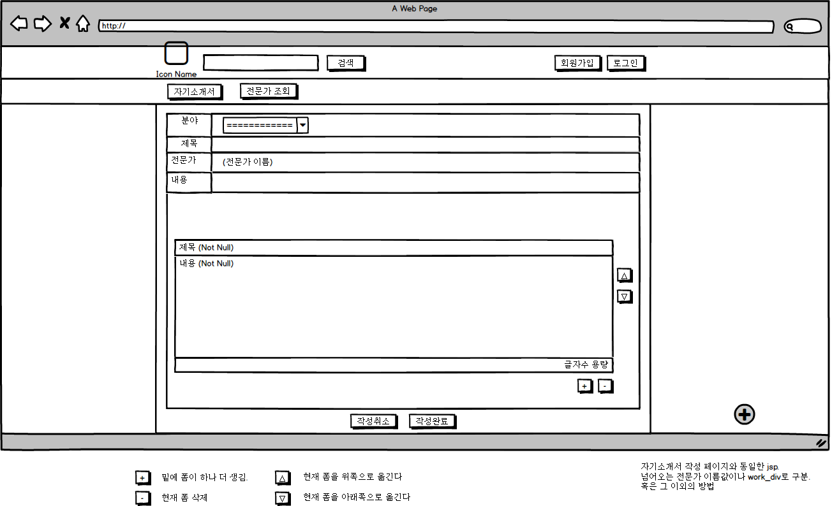
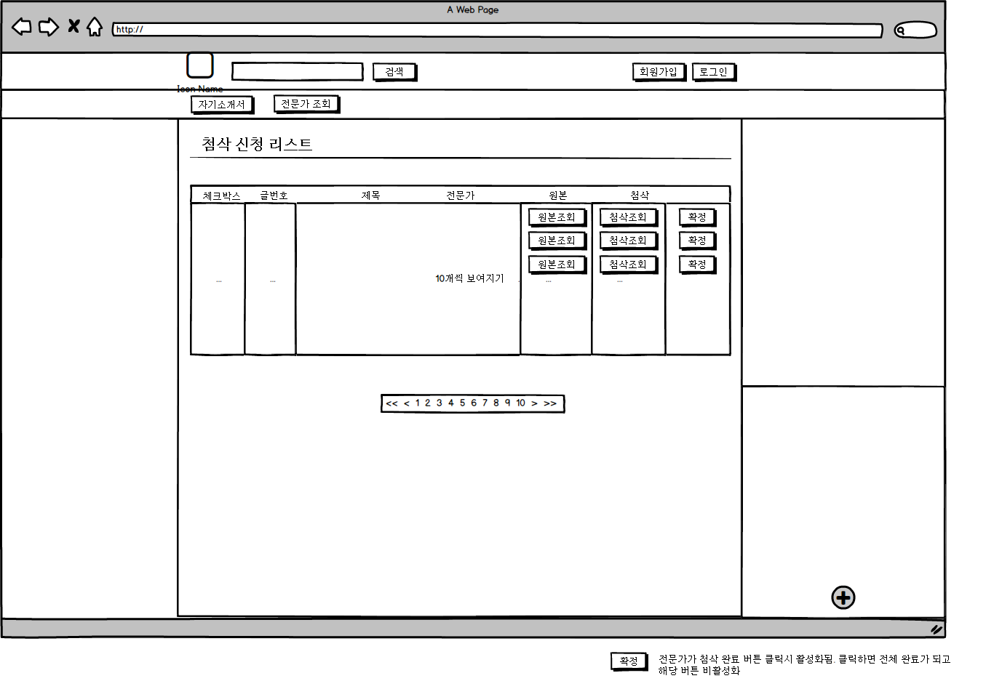
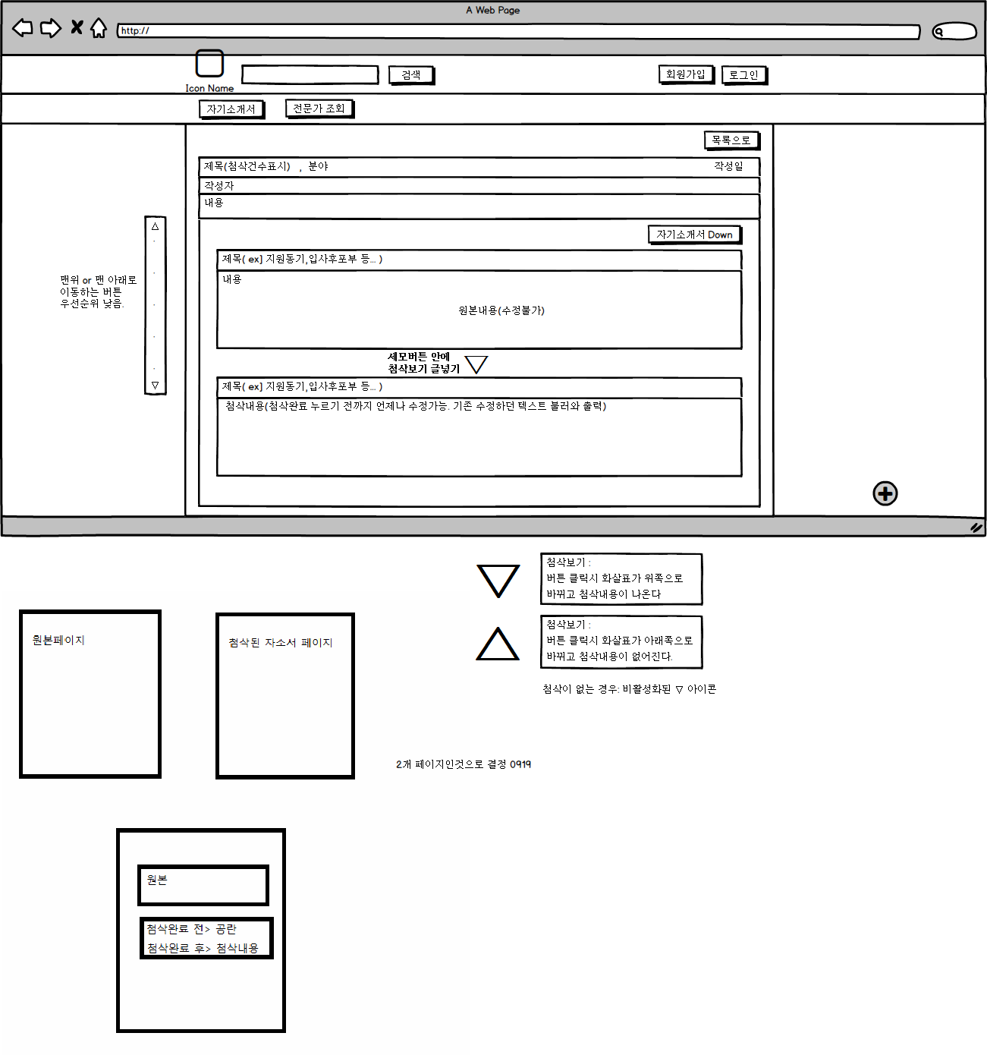
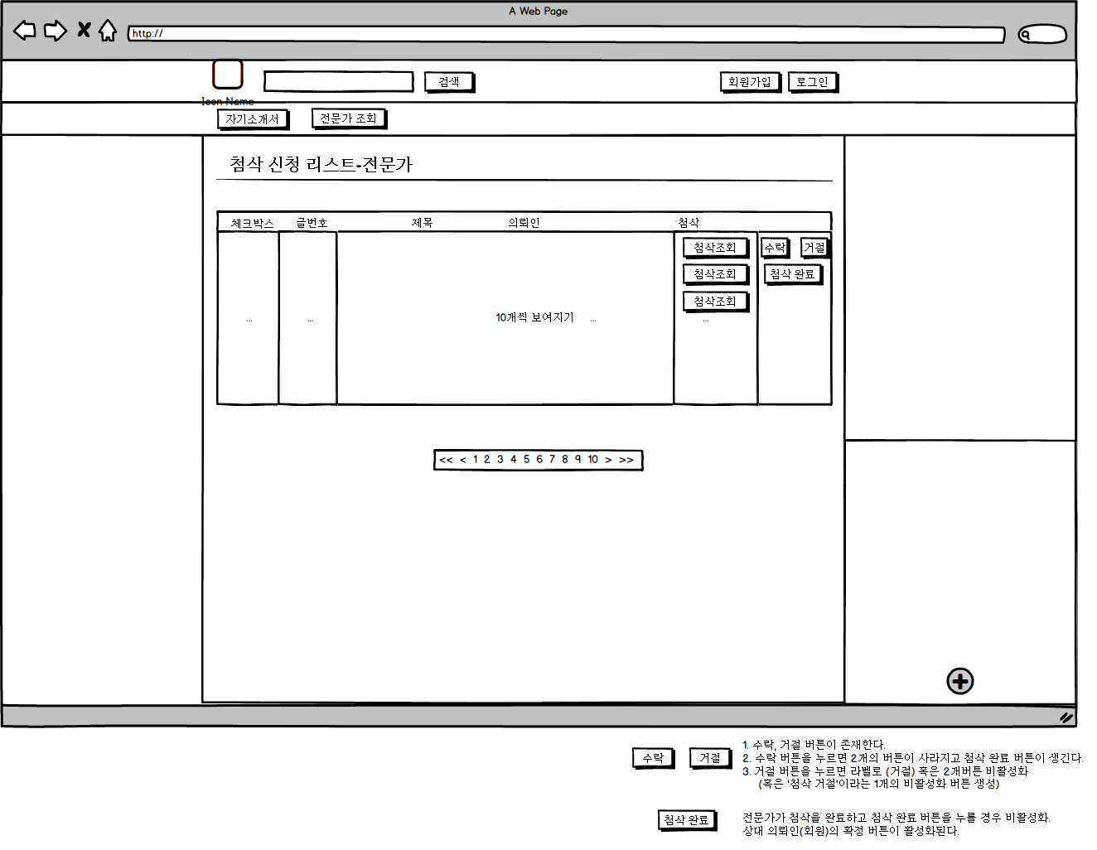
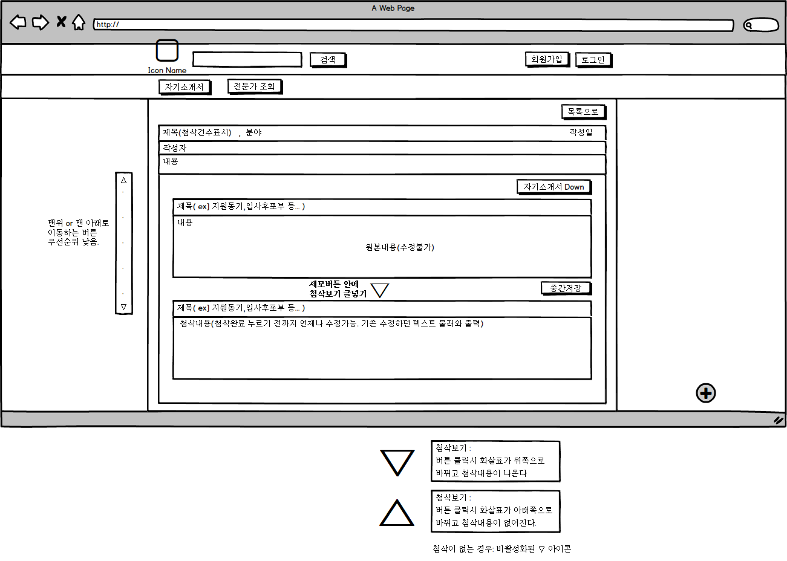
자기소개서 작성 및 첨삭-전문가에게 의뢰

화면설계_로그인
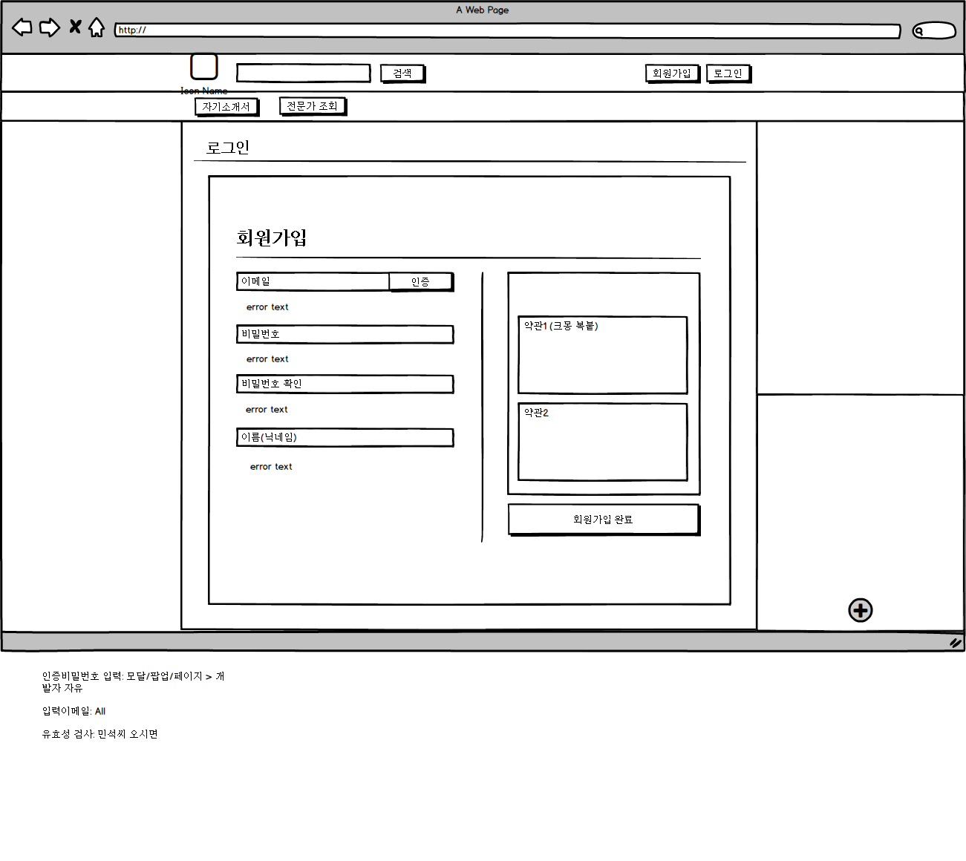
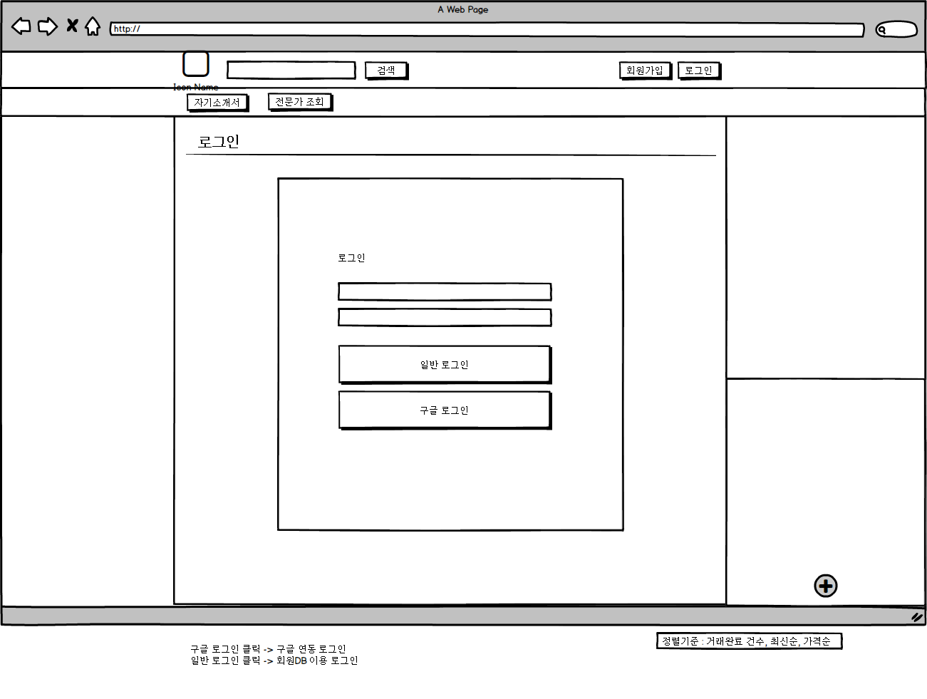
로그인 및 회원가입

화면설계_User
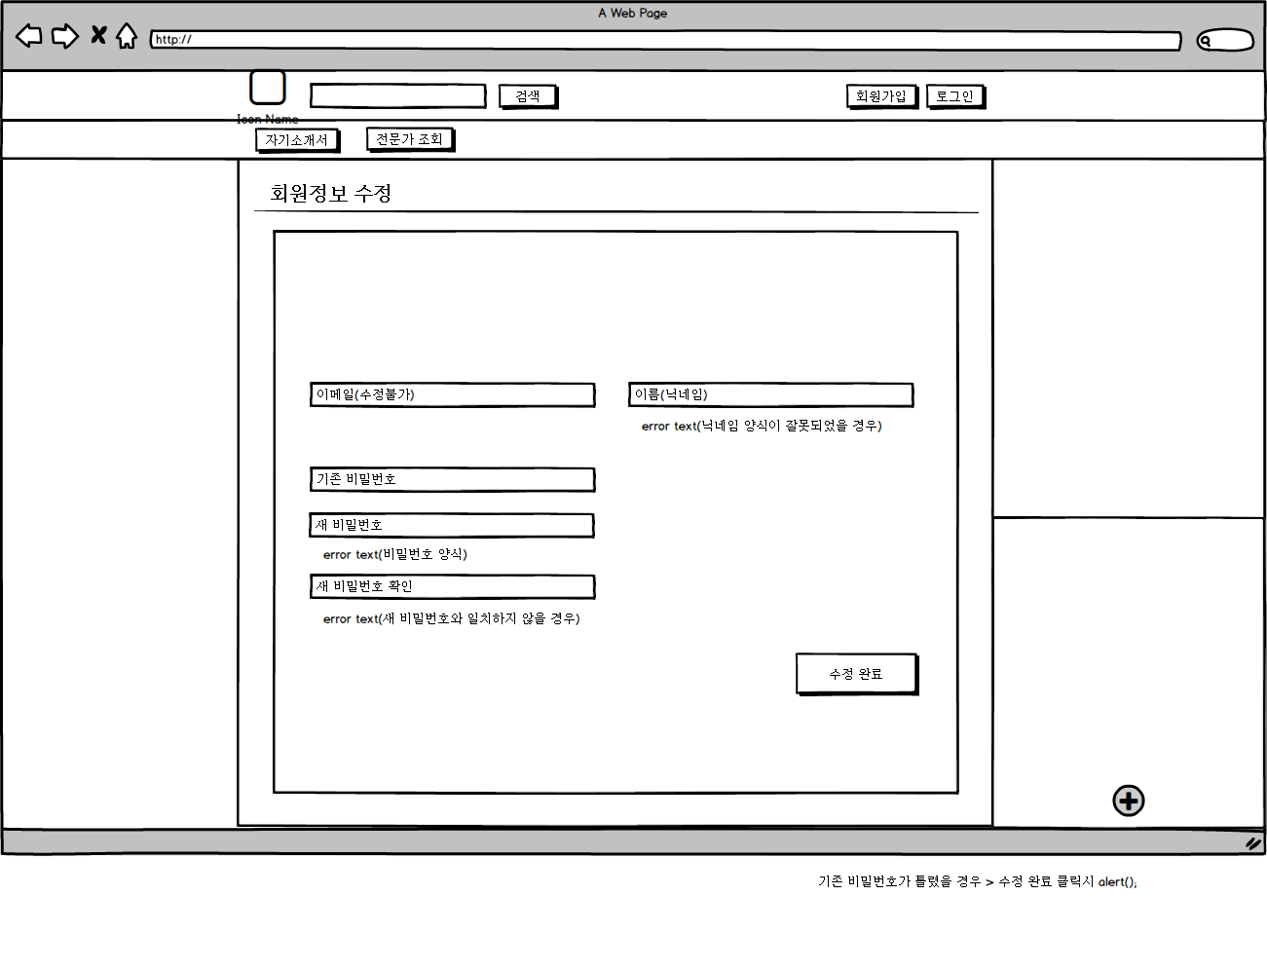
마이페이지_회원정보 관리

화면설계_Manager
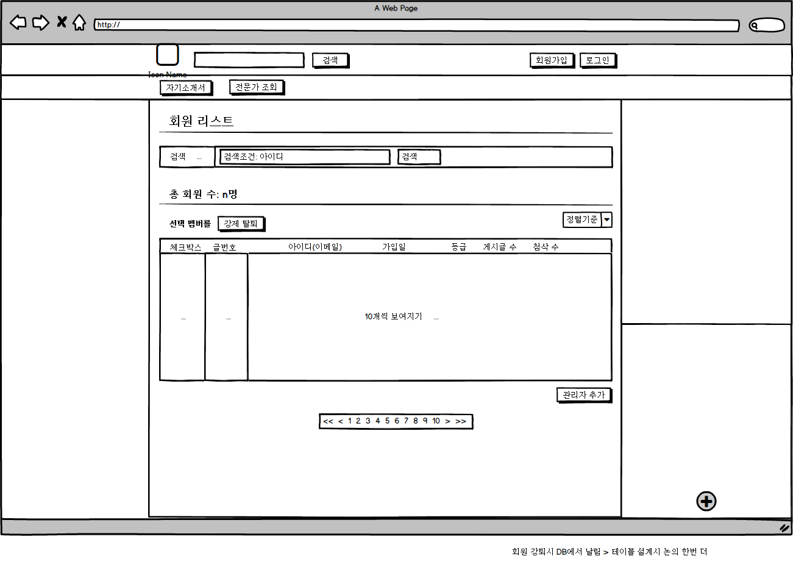
마이페이지_관리자_회원관리

테이블설계
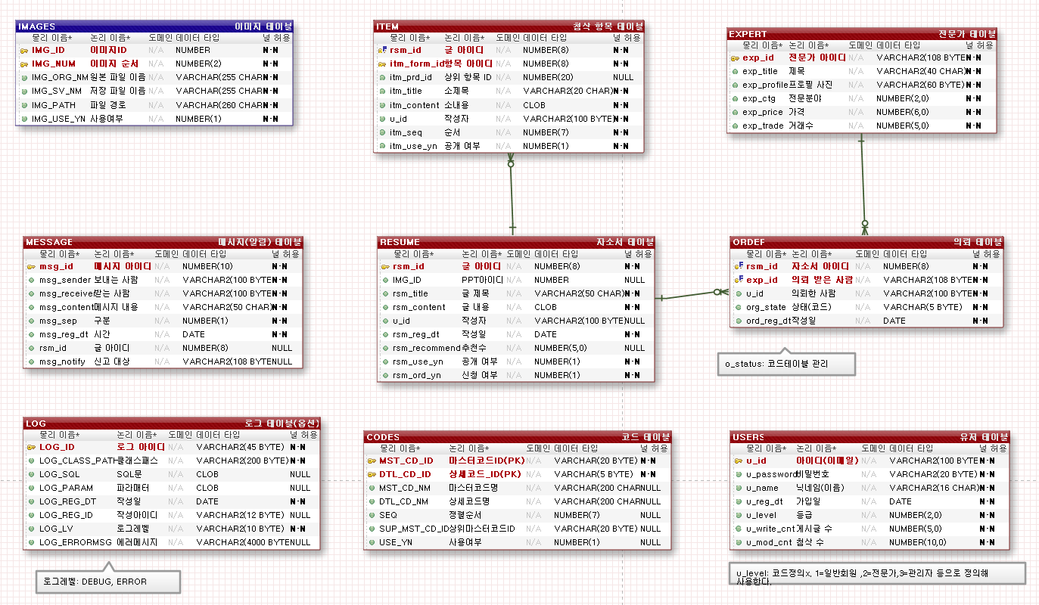
exerd | 2017-09-21

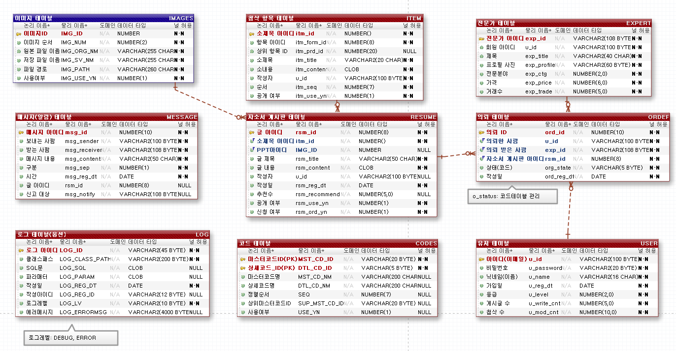

exerd | 2017-09-21

